CollectiveAccess
Image | Object | Description | Date
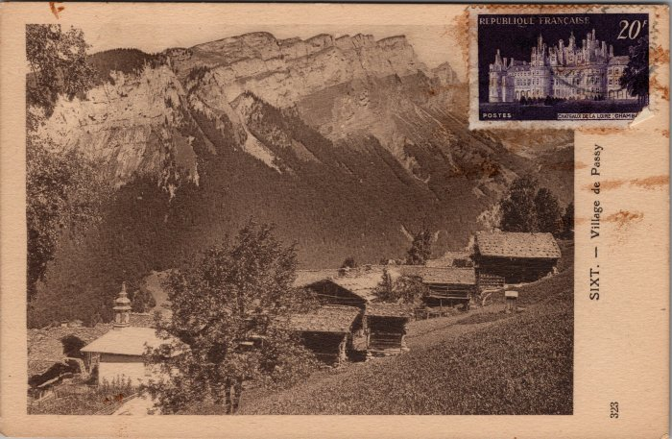 | Carte postale du village de Passy (2-3374) | Carte postale du village de Passy
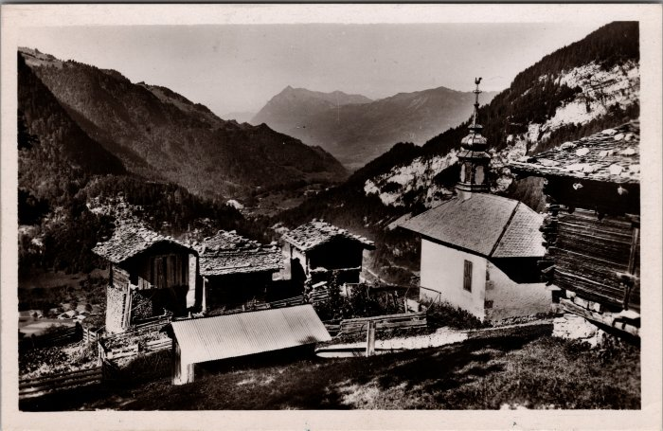 | Photo du hameau de Passy (2-3428) | Photo du hameau de Passy
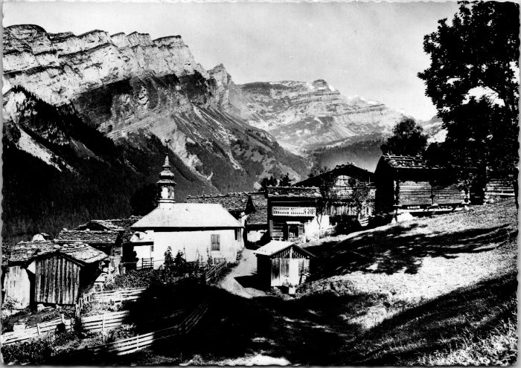 | Photo du hameau de Passy (2-4157) | Photo du hameau de Passy

